Pràctica A
Informe pràctica F |  |  |  | Data: | 2025-04-29
Grup pràctiques: | 1.2 (G2) Matí - 1r torn |  |  | Parella: | M_01
Alumnes: | Gerard Moreno Mas i Òscar Losada Garcia

1. Descripció de les mostres
Les mostres són mescles binàries de solucions ja preparades de Ni(II) i Co(II). Aquestes s'han preparat a partir de les sals Co(NO3)2·6H2O i Ni(NO3)2·6H2O, respectivament.

2. Instrumentació
L'equip és un espectrofotòmetre Jasco V-730 de doble feix.

3. Patrons Co(II) | A causa de l'aturada elèctrica no vam poder fer la pràctica i les dades d'absorbància ens han estat proporcionades pel Xavier.

concentració estoc | - | mg/L
conc. dissoluc. Intermèdia | - | mg/L

Patró (mg/L Co2+) | ml dissoluc. Interm. Co2+ | ml enràs
0,3 | - | -
0,4 | - | -
0,5 | - | -

4. Patrons Ni(II)

concentració estoc | - | mg/L
conc. dissoluc. Intermèdia | - | mg/L

Patró (mg/L Ni2+) | ml dissoluc. Interm. Ni2+ | ml enràs
0,3 | - | -
0,4 | - | -
0,5 | - | -

5. Mostres

conc. dissoluc. intermèdia Co2+ | - | mg/L
conc. dissoluc. intermèdia Ni2+ | - | mg/L

conc. Ni/Co (mg/L) | ml dissoluc. interm. Ni2+ | ml enràs | ml dissoluc. interm. Co2+ | ml enràs
0,2 / 0,4 | - | - | - | -
0,4 / 0,4 | - | - | - | -
0,4 / 0,2 | - | - | - | -

6. Mesures absorbància

 | Patrons Co2+ (mg/L) |  |  | Patrons Ni2+ (mg/L) |  |  | Mostres Ni / Co (mg/L)
Longitud d'ona (nm) | 0.3 | 0.4 | 0.5 | 0.3 | 0.4 | 0.5 | 0,2 / 0,4 (mg/mL) | 0,4 / 0,4 (mg/mL) | 0,4 / 0,2 (mg/mL)
550 | 0.112216 | 0.149505 | 0.196172 | 0.107048 | 0.139749 | 0.185952 | 0.224755 | 0.297182 | 0.221124
545 | 0.117358 | 0.156241 | 0.205197 | 0.119768 | 0.159388 | 0.213056 | 0.242007 | 0.326104 | 0.245724
540 | 0.121135 | 0.160983 | 0.211570 | 0.133105 | 0.179909 | 0.241437 | 0.257577 | 0.353890 | 0.270230
535 | 0.123780 | 0.164272 | 0.216135 | 0.144155 | 0.197072 | 0.265195 | 0.270083 | 0.376455 | 0.290308
530 | 0.125761 | 0.166382 | 0.219125 | 0.150010 | 0.206915 | 0.279232 | 0.277649 | 0.390117 | 0.302216
525 | 0.126768 | 0.167188 | 0.220171 | 0.150826 | 0.209590 | 0.283885 | 0.280170 | 0.394721 | 0.306065
520 | 0.126213 | 0.165880 | 0.218345 | 0.149345 | 0.209483 | 0.285000 | 0.279159 | 0.394476 | 0.306021
515 | 0.124223 | 0.162489 | 0.213637 | 0.148332 | 0.210402 | 0.287563 | 0.276120 | 0.392589 | 0.305818
510 | 0.120405 | 0.156871 | 0.205932 | 0.147740 | 0.212083 | 0.291246 | 0.271117 | 0.389229 | 0.305127
505 | 0.115460 | 0.149307 | 0.195920 | 0.146237 | 0.212471 | 0.293206 | 0.263584 | 0.382485 | 0.302356
500 | 0.109699 | 0.140821 | 0.184337 | 0.142324 | 0.209733 | 0.290624 | 0.253304 | 0.370971 | 0.295370
495 | 0.103397 | 0.131716 | 0.172053 | 0.135619 | 0.201878 | 0.281826 | 0.240283 | 0.354012 | 0.283598
490 | 0.096567 | 0.121933 | 0.158130 | 0.125742 | 0.189509 | 0.266495 | 0.223595 | 0.330733 | 0.266254
485 | 0.089074 | 0.110870 | 0.143126 | 0.113828 | 0.174151 | 0.247608 | 0.204836 | 0.302884 | 0.245325
480 | 0.080954 | 0.099103 | 0.126627 | 0.101215 | 0.158284 | 0.227642 | 0.184298 | 0.272768 | 0.222974

7. Espectres:

Patrons Ni |  |  |  |  | Patrons Co |  |  |  |  |  | Mostres
Patrons Ni2+ (mg/L)
Patrons Co2+ (mg/L)
 | 0,3 mg/mL | 0,4 mg/mL | 0,5 mg/mL
550 | 0.112216 | 0.149505 | 0.196172
545 | 0.117358 | 0.156241 | 0.205197
540 | 0.121135 | 0.160983 | 0.211570
535 | 0.123780 | 0.164272 | 0.216135
530 | 0.125761 | 0.166382 | 0.219125
525 | 0.126768 | 0.167188 | 0.220171
520 | 0.126213 | 0.165880 | 0.218345
515 | 0.124223 | 0.162489 | 0.213637
510 | 0.120405 | 0.156871 | 0.205932
505 | 0.115460 | 0.149307 | 0.195920
500 | 0.109699 | 0.140821 | 0.184337
495 | 0.103397 | 0.131716 | 0.172053
490 | 0.096567 | 0.121933 | 0.158130
485 | 0.089074 | 0.110870 | 0.143126
480 | 0.080954 | 0.099103 | 0.126627
Mostres Ni / Co (mg/L)

 | No tenim els espectres perquè només ens han proporcionat |  |  |  |  | No tenim els espectres perquè només ens han proporcionat
 | les dades de les absorbàncies (vegeu comentari d'abaix) |  |  |  |  | les dades de les absorbàncies (vegeu comentari d'abaix)

Comentaris: | Degut al apagon que va haver-hi a tota espanya el dia 28/4 es va fer una reorganització de les pràctiques i no vam poder fer aquesta al laboratori. Malgrat això, ens van donar les dades d'algun altre grup perquè poguéssim fer l'anàlisi de dades.

8. Tractament de dades:

8.1 Mètode Gràfic:

8.1.a. Càlcul constant proporcionalitat: k=ε·b |  | Les desviacions estàndards mostrals per al cobalt estan OK, no descartem cap valor!!
 | Patrons Co2+ (mg/L) |  |  |  |  | Patrons Ni2+ (mg/L) |  |  |  |  | Fem servir el test Q (criteri de Dixton)
Longitud d'ona (nm) | 0,3 | 0,4 | 0,5 | promig | std | 0,3 | 0,4 | 0,5 | promig | std |  | Q_{exp} | Q_{tab} 90% confiança per a N=3
550 | 0.374053 | 0.373763 | 0.392344 | 0.38 | 0.01 | 0.356827 | 0.349373 | 0.371904 | 0.36 | 0.01 | std ok | 0.67 | 0.941 | No descartem el valor de la conc 0,5
545 | 0.391193 | 0.390602 | 0.410394 | 0.40 | 0.01 | 0.399227 | 0.398470 | 0.426112 | 0.399 | 0.001 | Per a la conc 0,5: | 0.97 | 0.941 | Com Q_{exp} > Q_{tab}, hem de descartar el valor.
540 | 0.403783 | 0.402457 | 0.423140 | 0.41 | 0.01 | 0.443683 | 0.449773 | 0.482874 | 0.46 | 0.02 | Per a la conc 0,5: | 0.84 | 0.941 | No descartem el valor de la conc 0,5
535 | 0.412600 | 0.410680 | 0.432270 | 0.42 | 0.01 | 0.480517 | 0.492680 | 0.530390 | 0.50 | 0.03 | Per a la conc 0,5: | 0.76 | 0.941 | No descartem el valor de la conc 0,5
530 | 0.419203 | 0.415955 | 0.438250 | 0.42 | 0.01 | 0.500033 | 0.517287 | 0.558464 | 0.53 | 0.03 | Per a la conc 0,5: | 0.70 | 0.941 | No descartem el valor de la conc 0,5
525 | 0.422560 | 0.417970 | 0.440342 | 0.43 | 0.01 | 0.502753 | 0.523975 | 0.567770 | 0.53 | 0.03 | Per a la conc 0,5: | 0.67 | 0.941 | No descartem el valor de la conc 0,5
520 | 0.420710 | 0.414700 | 0.436690 | 0.42 | 0.01 | 0.497817 | 0.523708 | 0.570000 | 0.53 | 0.04 | Per a la conc 0,5: | 0.64 | 0.941 | No descartem el valor de la conc 0,6
515 | 0.414077 | 0.406223 | 0.427274 | 0.42 | 0.01 | 0.494440 | 0.526005 | 0.575126 | 0.53 | 0.04 | Per a la conc 0,5: | 0.61 | 0.941 | No descartem el valor de la conc 0,7
510 | 0.401350 | 0.392178 | 0.411864 | 0.40 | 0.01 | 0.492467 | 0.530207 | 0.582492 | 0.54 | 0.05 | Per a la conc 0,5: | 0.58 | 0.941 | No descartem el valor de la conc 0,8
505 | 0.384867 | 0.373268 | 0.391840 | 0.38 | 0.01 | 0.487457 | 0.531178 | 0.586412 | 0.54 | 0.05 | Per a la conc 0,5: | 0.56 | 0.941 | No descartem el valor de la conc 0,9
500 | 0.365663 | 0.352053 | 0.368674 | 0.36 | 0.01 | 0.474413 | 0.524333 | 0.581248 | 0.53 | 0.05 | Per a la conc 0,5: | 0.53 | 0.941 | No descartem el valor de la conc 0,10
495 | 0.344657 | 0.329290 | 0.344106 | 0.34 | 0.01 | 0.452063 | 0.504695 | 0.563652 | 0.51 | 0.06 | Per a la conc 0,5: | 0.53 | 0.941 | No descartem el valor de la conc 0,11
490 | 0.321890 | 0.304833 | 0.316260 | 0.31 | 0.01 | 0.419140 | 0.473773 | 0.532990 | 0.48 | 0.06 | Per a la conc 0,5: | 0.52 | 0.941 | No descartem el valor de la conc 0,12
485 | 0.296913 | 0.277175 | 0.286252 | 0.29 | 0.01 | 0.379427 | 0.435378 | 0.495216 | 0.44 | 0.06 | Per a la conc 0,5: | 0.52 | 0.941 | No descartem el valor de la conc 0,13
480 | 0.269845 | 0.247756 | 0.253254 | 0.26 | 0.01 | 0.337383 | 0.395710 | 0.455284 | 0.40 | 0.06 | Per a la conc 0,5: | 0.51 | 0.941 | No descartem el valor de la conc 0,14
 |  |  |  |  |  |  |  |  |  |  | Només hem descartat un valor, però sí notem que amb el níquel tenim desviacions estàndards importants… Diferències relatives de fins al 15%.
Comentaris: | Trobem desviacions estàndards mostrals petites (poc error relatiu). Per tant, no descartem cap punt per a calcular aquestes constants a partir de la mitjana de les tres dades.

8.1.b. Mostra Ni/Co 0,4/0,2 (mg/L)

Longitud d'ona (nm) | x | y | Am | k1 niquel promig | k2 cobalt promig | mescla K2/K1 (la x) | Am / k1 (la y)
550 | 1.06 | 0.615314 | 0.221124 | 0.36 | 0.38 | 1.06 | 0.615314
545 | 1.00 | 0.616084 | 0.245724 | 0.40 | 0.40 | 1.00 | 0.616084
540 | 0.89 | 0.589023 | 0.270230 | 0.46 | 0.41 | 0.89 | 0.589023
535 | 0.84 | 0.579231 | 0.290308 | 0.50 | 0.42 | 0.84 | 0.579231
530 | 0.81 | 0.575363 | 0.302216 | 0.53 | 0.42 | 0.81 | 0.575363
525 | 0.80 | 0.575852 | 0.306065 | 0.53 | 0.43 | 0.80 | 0.575852
520 | 0.80 | 0.576845 | 0.306021 | 0.53 | 0.42 | 0.80 | 0.576845
515 | 0.78 | 0.575000 | 0.305818 | 0.53 | 0.42 | 0.78 | 0.575000
510 | 0.75 | 0.570272 | 0.305127 | 0.54 | 0.40 | 0.75 | 0.570272
505 | 0.72 | 0.565135 | 0.302356 | 0.54 | 0.38 | 0.72 | 0.565135
500 | 0.69 | 0.560831 | 0.295370 | 0.53 | 0.36 | 0.69 | 0.560831
495 | 0.67 | 0.559582 | 0.283598 | 0.51 | 0.34 | 0.67 | 0.559582
490 | 0.66 | 0.560180 | 0.266254 | 0.48 | 0.31 | 0.66 | 0.560180
485 | 0.66 | 0.561804 | 0.245325 | 0.44 | 0.29 | 0.66 | 0.561804
480 | 0.65 | 0.562887 | 0.222974 | 0.40 | 0.26 | 0.65 | 0.562887

Ni/Co 0,4 / 0,2
 |  |  |  |  | y= a + bx
 |  |  |  |  | b | 0.144 | 0.464 | a
 |  |  |  |  | u_b | 0.009 | 0.007 | u_a
 |  |  |  |  | R^2 | 0.955 | 0.0040 | S_{y/x}
 |  |  |  |  | F | 276.44410013 | 13 | dof
 |  |  |  |  | Ssreg | 0.0044 | 0.0002069604714 | Ssresid

 |  |  |  |  | y_{avg} | 0.576227
 |  |  |  |  | S_{xx} | 0.213257

n | 15
Pendent | 0.144 | desv. estand. Pendent | 0.009
Ord. Origen | 0.464 | desv. estand. Ord. Origen | 0.007

Comentaris
Les dades no fan bon fitting lineal (R2=0,976) com la resta, però el coeficient de regressió és acceptable. En eliminar els primers punts, que sembla que es desvien de la linealitat, la R2 empitjora a 0.959, així que hem preferit conservar tots els valors.

8.1.c. Mostra Ni/Co 0,4/0,4 (mg/L)

Longitud d'ona (nm) | x | y | Am | k1 niquel promig | k2 cobalt promig | mescla K2/K1 (la x) | Am / k1 (la y)
550 | 1.06 | 0.826958 | 0.297182 | 0.36 | 0.38 | 1.06 | 0.826958
545 | 1.00 | 0.817614 | 0.326104 | 0.40 | 0.40 | 1.00 | 0.817614
540 | 0.89 | 0.771378 | 0.353890 | 0.46 | 0.41 | 0.89 | 0.771378
535 | 0.84 | 0.751114 | 0.376455 | 0.50 | 0.42 | 0.84 | 0.751114
530 | 0.81 | 0.742710 | 0.390117 | 0.53 | 0.42 | 0.81 | 0.742710
525 | 0.80 | 0.742656 | 0.394721 | 0.53 | 0.43 | 0.80 | 0.742656
520 | 0.80 | 0.743582 | 0.394476 | 0.53 | 0.42 | 0.80 | 0.743582
515 | 0.78 | 0.738148 | 0.392589 | 0.53 | 0.42 | 0.78 | 0.738148
510 | 0.75 | 0.727456 | 0.389229 | 0.54 | 0.40 | 0.75 | 0.727456
505 | 0.72 | 0.714905 | 0.382485 | 0.54 | 0.38 | 0.72 | 0.714905
500 | 0.69 | 0.704378 | 0.370971 | 0.53 | 0.36 | 0.69 | 0.704378
495 | 0.67 | 0.698519 | 0.354012 | 0.51 | 0.34 | 0.67 | 0.698519
490 | 0.66 | 0.695839 | 0.330733 | 0.48 | 0.31 | 0.66 | 0.695839
485 | 0.66 | 0.693617 | 0.302884 | 0.44 | 0.29 | 0.66 | 0.693617
480 | 0.65 | 0.688589 | 0.272768 | 0.40 | 0.26 | 0.65 | 0.688589

 |  |  |  |  | y= a + bx
 |  |  |  |  | b | 0.342 | 0.469 | a
 |  |  |  |  | u_b | 0.007 | 0.005 | u_a
 |  |  |  |  | R^2 | 0.995 | 0.003 | S_{y/x}
 |  |  |  |  | F | 2727.6649699 | 13 | dof
 |  |  |  |  | Ssreg | 0.025 | 0.00011917751647 | Ssresid

 |  |  |  |  | y_{avg} | 0.737164
 |  |  |  |  | S_{xx} | 0.213257

n | 15
Pendent | 0.342 | desv. estand. Pendent | 0.007
Ord. Origen | 0.469 | desv. estand. Ord. Origen | 0.005

Comentaris
Les dades fan bon fitting lineal (R2=0,999).

8.1.d. Mostra Ni/Co 0,2/0,4 (mg/L)

Longitud d'ona (nm) | x | y | Am | k1 niquel promig | k2 cobalt promig | mescla K2/K1 (la x) | Am / k1 (la y)
550 | 1.0575609724 | 0.62541788286 | 0.224755 | 0.359368 | 0.380053 | 1.0575609724 | 0.62541788286
545 | 0.9963602149 | 0.60676447605 | 0.242007 | 0.398848 | 0.397397 | 0.9963602149 | 0.60676447605
540 | 0.89323126155 | 0.56144318119 | 0.257577 | 0.458777 | 0.409794 | 0.89323126155 | 0.56144318119
535 | 0.83503666788 | 0.53887748406 | 0.270083 | 0.501196 | 0.418517 | 0.83503666788 | 0.53887748406
530 | 0.80811054047 | 0.52859183715 | 0.277649 | 0.525262 | 0.424469 | 0.80811054047 | 0.52859183715
525 | 0.8033072053 | 0.52713131298 | 0.28017 | 0.531499 | 0.426957 | 0.8033072053 | 0.52713131298
520 | 0.79929669096 | 0.52621067122 | 0.279159 | 0.530508 | 0.424033 | 0.79929669096 | 0.52621067122
515 | 0.78189761951 | 0.5191621056 | 0.27612 | 0.531857 | 0.415858 | 0.78189761951 | 0.5191621056
510 | 0.75094499562 | 0.50670828783 | 0.271117 | 0.535055 | 0.401797 | 0.75094499562 | 0.50670828783
505 | 0.71647419903 | 0.49266620264 | 0.263584 | 0.535015 | 0.383325 | 0.71647419903 | 0.49266620264
500 | 0.68759118575 | 0.48095883919 | 0.253304 | 0.526665 | 0.362130 | 0.68759118575 | 0.48095883919
495 | 0.6695907311 | 0.47411477296 | 0.240283 | 0.506803 | 0.339351 | 0.6695907311 | 0.47411477296
490 | 0.66132350096 | 0.47042837782 | 0.223595 | 0.475301 | 0.314328 | 0.66132350096 | 0.47042837782
485 | 0.65673823596 | 0.46908285509 | 0.204836 | 0.436673 | 0.286780 | 0.65673823596 | 0.46908285509
480 | 0.6486620271 | 0.4652512165 | 0.184298 | 0.396126 | 0.256952 | 0.6486620271 | 0.4652512165

 |  |  |  |  | y= a + bx
 |  |  |  |  | b | 0.396 | 0.209 | a
 |  |  |  |  | u_b | 0.003 | 0.002 | u_a
 |  |  |  |  | R^2 | 0.999 | 0.001 | S_{y/x}
 |  |  |  |  | F | 22000.269975 | 13 | dof
 |  |  |  |  | Ssreg | 0.033 | 1.9769470465E-05 | Ssresid

 |  |  |  |  | y_{avg} | 0.519521
 |  |  |  |  | S_{xx} | 0.213257

n | 15
Pendent | 0.396 | desv. estand. Pendent | 0.003
Ord. Origen | 0.209 | desv. estand. Ord. Origen | 0.002

Comentaris
Les dades fan bon fitting lineal (R2=1,000).

8.1.e. Resultats mètode gràfic:

conc. Ni/Co (mg/L) | c1 (niquel) | c2 (cobalt) |  | El pendent de les rectes correspon a c_2 i l'ordenada a l'origen a c_1.
0,2 / 0,4 | (0.212 ± 0.001) mg/mL | (0.391 ± 0.001) mg/mL
0,4 / 0,4 | (0.476 ± 0.003) mg/mL | (0.332 ± 0.004) mg/mL
0,4 / 0,2 | (0.471 ± 0.005) mg/mL | (0.133 ± 0.006) mg/mL

Comentaris
Tot i obtenir-ne una desviació estàndard petita, s'obtenen concentracions del mateix ordre de magnitud i que reprodueixen qui té més concentració en el primer i tercer cas, però en tot cas obtenim valors no compatibles amb els esperats. Per tant, concloïm que aquest mètode no és rigorós, tot i ser una primera aproximació a les veritables concentracions. L'equació que hem agafat com a vàlida no té el factor soroll, que se suma al valor d'absorbància. En uns dels casos en què calculme la constant k, arribem a tenir un 15% d'error relatiu entre la mitjana i uns dels valors, fet que tampoc és menyspreable... El mètodes solver i matriu hi posen solució a la consideració de l'error. El primer (solver) considerant un mateix soroll per a cada mescla i, el segon (matriu), considerant un error diferent per a cada longitud d'ona.

8.2. Regressió Lineal Múltiple Clàssica (CLS)

8.2.a: Solver
els càlculs s'han de fer a la pestanya "Solver" (heu d'afegir una captura de pantalla dels paràmetres inicials del Solver abans d'executar-ho)

conc. Ni/Co (mg/L) | c1 (niquel) (mg/mL) | c2 (cobalt) (mg/mL) | e
0,2 / 0,4 | 0.209 | 0.396 | 0.000
0,4 / 0,4 | 0.470 | 0.341 | 0.000
0,4 / 0,2 | 0.450 | 0.131 | 0.011

Comentaris
El valor de e està en els tres casos per sota de 0.01. Per tant, és petit i no ens fa sospitar cap error experimental greu. No només això, sinó que els dos primers tenen un error de zero. Les concentracions segueixen sent molt semblant a les del mètode anterior, en què no s'ha tingut en compte l'error. Per tant, no hem avançat gaire. El primer cas ens dona dades compatibles amb els valors teòrics o esperats. En canvi en els dos següents casos això no és així. La concentració de níquel obtinguda es veu magnificada, en detriment de la del cobalt, que es veu disminuïda.

8.2.b: càlcul matricial
els càlculs s'han de fer a la pestanya "Matricial"

conc. Ni/Co (mg/L)
0,2 / 0,4 | 0,209 / 0,396
0,4 / 0,4 | 0,470 / 0,341
0,4 / 0,2 | 0,464 / 0,142

Comentaris
En el primer cas sí obtenim resultats compatibles amb el valor esperat en la preparació de la mescla binària. En el segon cas, en què les concentracions haurien de ser iguals, obtenim concentracions molt diferents (diferència relativa del 30%). En el tercer cas ens trobem amb el mateix, que el níquel obté una concentració més gran que l'esperada, en detriment de una menor concentració per al cobalt (casos 2 i 3).

9. Comparativa dels tres mètodes:
Els tres mètodes donen dades molt similars, com era d'esperar, atès que la quantitat que estem sumant a l'absorbància en els casos solver i matrius és petita en comparació amb els valors d'absorbància. Tot i que esperaríem que amb el mètode matrius obtinguéssim millors resultats per a les concentracions, realment els resultats són prou similars. Concloem que els tres mètodes donen resultats de concentració similars, i que en els casos 0,4 /0,4 i 0,4 / 0,2, els resultats no concorden amb el que esperaríem.

Solver
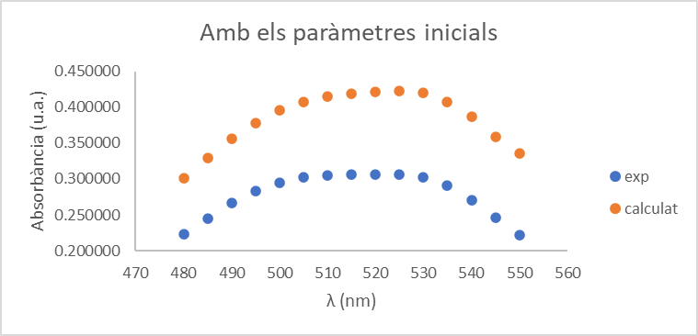
k1 niquel | k2 cobalt | 8.1.b. Mostra Ni/Co 0,4/0,2 (mg/L)
promig | promig |  |  |  | SOLVER
0.36 | 0.38 | exp | λ (nm) | calculat | c1 | c2 | e | dif | dif^2 | suma | Els paràmetres inicials eren 0,4 per C1 (Ni) i 0,2 per a C2 (Co); 0,04 per la e
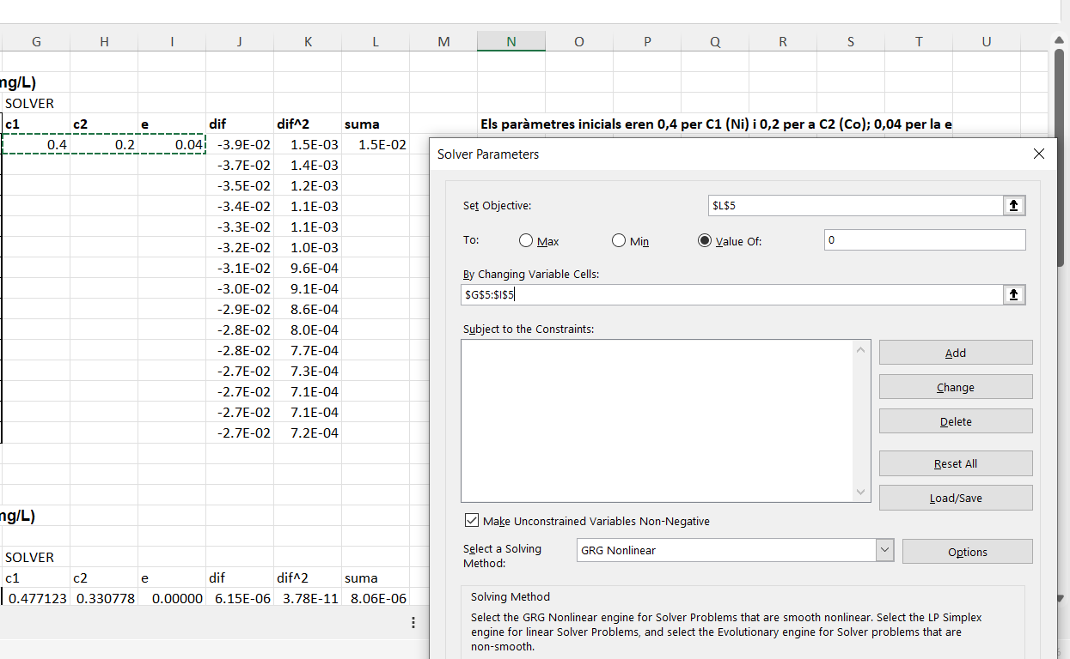
0.40 | 0.40 | 0.221124 | 550 | 0.222692 | 0.44977360319 | 0.13118060675 | 0.011202222501 | -1.6E-03 | 2.5E-06 | 1.6E-05
0.46 | 0.41 | 0.245724 | 545 | 0.242724 |  |  |  | 3.0E-03 | 9.0E-06
0.50 | 0.42 | 0.270230 | 540 | 0.271305 |  |  |  | -1.1E-03 | 1.2E-06
0.53 | 0.42 | 0.290308 | 535 | 0.291528 |  |  |  | -1.2E-03 | 1.5E-06
0.53 | 0.43 | 0.302216 | 530 | 0.303133 |  |  |  | -9.2E-04 | 8.4E-07
0.53 | 0.42 | 0.306065 | 525 | 0.306265 |  |  |  | -2.0E-04 | 4.0E-08
0.53 | 0.42 | 0.306021 | 520 | 0.305436 |  |  |  | 5.9E-04 | 3.4E-07
0.54 | 0.40 | 0.305818 | 515 | 0.304970 |  |  |  | 8.5E-04 | 7.2E-07
0.54 | 0.38 | 0.305127 | 510 | 0.304564 |  |  |  | 5.6E-04 | 3.2E-07
Amb els paràmetres finals
0.53 | 0.36 | 0.302356 | 505 | 0.302123 |  |  |  | 2.3E-04 | 5.4E-08
0.51 | 0.34 | 0.295370 | 500 | 0.295586 |  |  |  | -2.2E-04 | 4.7E-08
0.48 | 0.31 | 0.283598 | 495 | 0.283665 |  |  |  | -6.7E-05 | 4.5E-09
0.44 | 0.29 | 0.266254 | 490 | 0.266214 |  |  |  | 4.0E-05 | 1.6E-09
0.40 | 0.26 | 0.245325 | 485 | 0.245226 |  |  |  | 9.9E-05 | 9.7E-09
 |  | 0.222974 | 480 | 0.223076 |  |  |  | -1.0E-04 | 1.0E-08 |  | Observem que el penúltim punt (545 nm) després de fer el solver no
 |  |  |  |  |  |  |  |  |  |  | s'acaba d'ajustar bé, però en esborrar-lo el resultat és encara pitjor.
 |  |  |  |  |  |  |  |  |  |  | Així que no esborrem cap punt.

 |  | 8.1.c. Mostra Ni/Co 0,4/0,4 (mg/L)

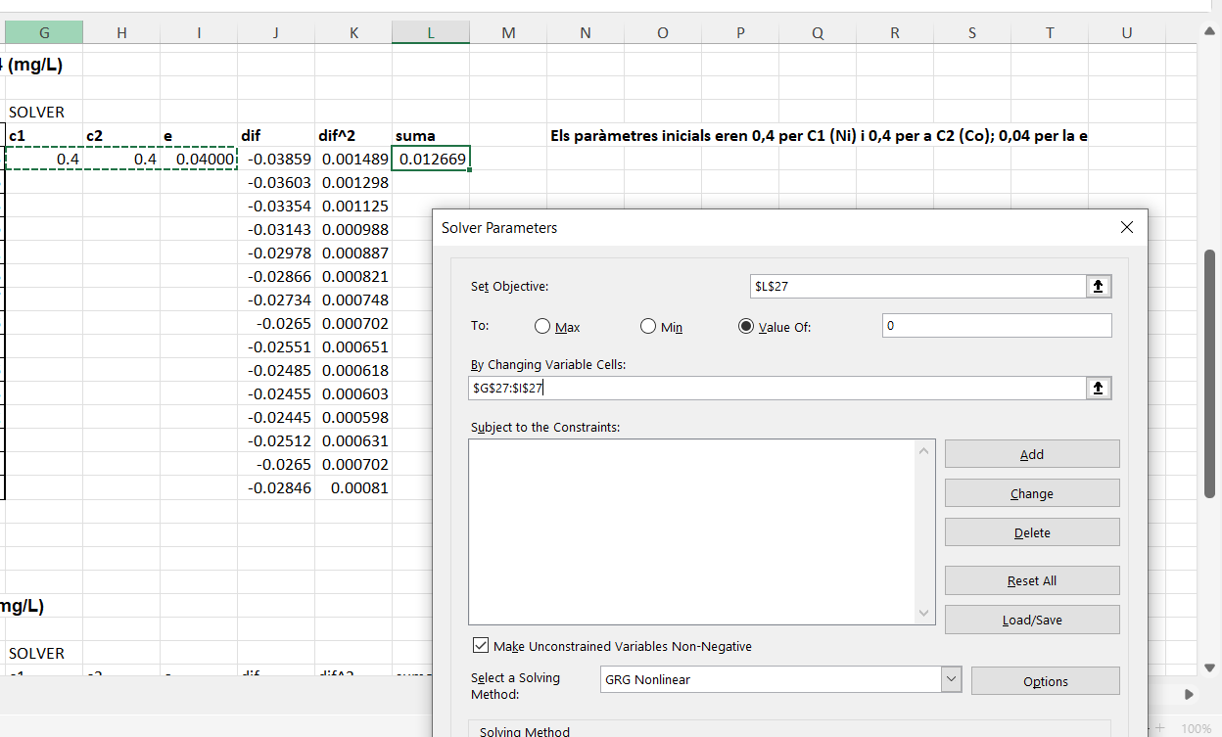
 |  |  |  |  | SOLVER
 |  | exp | λ (nm) | calculat | c1 | c2 | e | dif | dif^2 | suma | Els paràmetres inicials eren 0,4 per C1 (Ni) i 0,4 per a C2 (Co); 0,04 per la e
 |  | 0.297182 | 550 | 0.298419 | 0.46951904491 | 0.34123802641 | 0.00000 | -1.2E-03 | 1.5E-06 | 2.2154601443E-05
 |  | 0.326104 | 545 | 0.322874 |  |  |  | 3.2E-03 | 1.0E-05
 |  | 0.353890 | 540 | 0.355242 |  |  |  | -1.4E-03 | 1.8E-06
 |  | 0.376455 | 535 | 0.378135 |  |  |  | -1.7E-03 | 2.8E-06
 |  | 0.390117 | 530 | 0.391465 |  |  |  | -1.3E-03 | 1.8E-06
 |  | 0.394721 | 525 | 0.395243 |  |  |  | -5.2E-04 | 2.7E-07
 |  | 0.394476 | 520 | 0.393780 |  |  |  | 7.0E-04 | 4.8E-07
 |  | 0.392589 | 515 | 0.391623 |  |  |  | 9.7E-04 | 9.3E-07
 |  | 0.389229 | 510 | 0.388327 |  |  |  | 9.0E-04 | 8.1E-07
 |  | 0.382485 | 505 | 0.382005 |  |  |  | 4.8E-04 | 2.3E-07
Amb els paràmetres finals
 |  | 0.370971 | 500 | 0.370852 |  |  |  | 1.2E-04 | 1.4E-08
 |  | 0.354012 | 495 | 0.353753 |  |  |  | 2.6E-04 | 6.7E-08
 |  | 0.330733 | 490 | 0.330423 |  |  |  | 3.1E-04 | 9.6E-08
 |  | 0.302884 | 485 | 0.302887 |  |  |  | -2.8E-06 | 7.6E-12
 |  | 0.272768 | 480 | 0.273670 |  |  |  | -9.0E-04 | 8.1E-07 |  | Els punts experimentals i calculats se superposen bé al gràfic.
 |  |  |  |  |  |  |  |  |  |  | No descartem cap punt.

 |  | 8.1.d. Mostra Ni/Co 0,2/0,4 (mg/L)

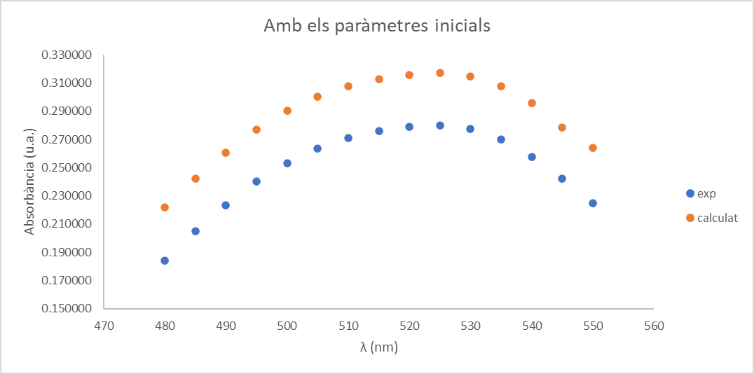
 |  |  |  |  | SOLVER
 |  | exp | λ (nm) | calculat | c1 | c2 | e | dif | dif^2 | suma | Els paràmetres inicials eren 0,2 per C1 (Ni) i 0,4 per a C2 (Co); 0,04 per la e
 |  | 0.224755 | 550 | 0.225626 | 0.20860996882 | 0.39641252418 | 0 | -8.7E-04 | 7.6E-07 | 3.2745938802E-06
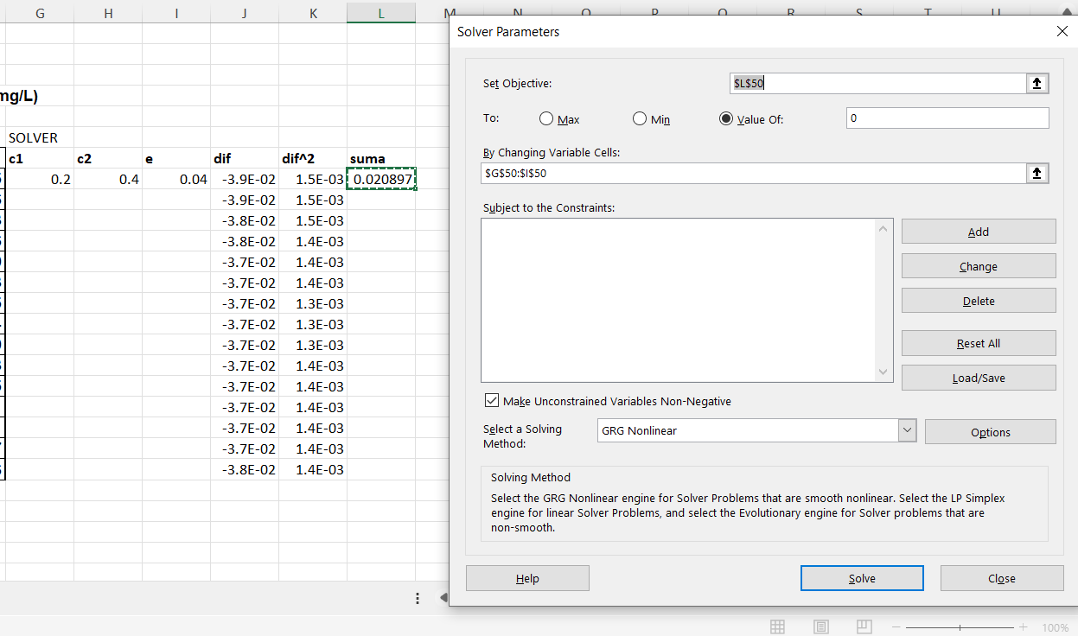
 |  | 0.242007 | 545 | 0.240737 |  |  |  | 1.3E-03 | 1.6E-06
 |  | 0.257577 | 540 | 0.258153 |  |  |  | -5.8E-04 | 3.3E-07
 |  | 0.270083 | 535 | 0.270460 |  |  |  | -3.8E-04 | 1.4E-07
 |  | 0.277649 | 530 | 0.277840 |  |  |  | -1.9E-04 | 3.6E-08
 |  | 0.280170 | 525 | 0.280127 |  |  |  | 4.3E-05 | 1.8E-09
 |  | 0.279159 | 520 | 0.278761 |  |  |  | 4.0E-04 | 1.6E-07
 |  | 0.276120 | 515 | 0.275802 |  |  |  | 3.2E-04 | 1.0E-07
 |  | 0.271117 | 510 | 0.270895 |  |  |  | 2.2E-04 | 4.9E-08
 |  | 0.263584 | 505 | 0.263564 |  |  |  | 2.0E-05 | 3.9E-10
 |  | 0.253304 | 500 | 0.253420 |  |  |  | -1.2E-04 | 1.4E-08
 |  | 0.240283 | 495 | 0.240247 |  |  |  | 3.6E-05 | 1.3E-09
 |  | 0.223595 | 490 | 0.223756 |  |  |  | -1.6E-04 | 2.6E-08
 |  | 0.204836 | 485 | 0.204778 |  |  |  | 5.8E-05 | 3.4E-09
 |  | 0.184298 | 480 | 0.184495 |  |  |  | -2.0E-04 | 3.9E-08 |  | Els punts experimentals i calculats se superposen bé al gràfic.
 |  |  |  |  |  |  |  |  |  |  | No descartem cap punt.
Amb els paràmetres finals

